Worksheet
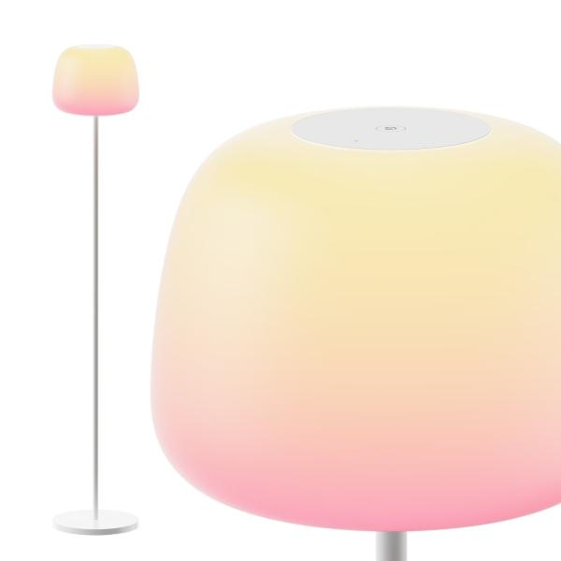
Govee R1630 Lantern Floor Lamp

Artikelnummer | 5522 |  | VE | 2
EAN | 6974316991977 |  | Stück pro Palette | Keine Angabe
Zollnummer | 9405210090 |  | Lagen Pro Palette | Keine Angabe

Abmessungen - Artikel
Länge(cm) | Breite(cm) | Höhe(cm) | Gewicht(g)
 |  |  | 0

Abmessungen - Artikelverpackung
Länge(cm) | Breite(cm) | Höhe(cm) | Leergewicht(g) | Gewicht(g) Artikel+Verpackung
44 | 32.7 | 19.6 | 0 | 6400

Abmessungen - VE Karton (Masterkarton)
Länge(cm) | Breite(cm) | Höhe(cm) | Gewicht(g)
45.3 | 40.8 | 35.5 | 13210

Verpackung - Bestandteile
Rest Zubehör (g) | Papier/Pappe (g) | Styropor (g) | Kunstst. Hohlkörper(g) | Kunstst. Folien(g) | Materialverbunde (g)
0 | 0 | 0 | 0 | 0 | 0

Weiterführende Informationen
Technaxx Reseller Portal

